상품제안서
미오 X8 블루투스이어폰 에어팟 차이팟 | 상품코드: S00459

 |  |  |  |  |  | 02-713-8555 | www.synergygift.co.kr
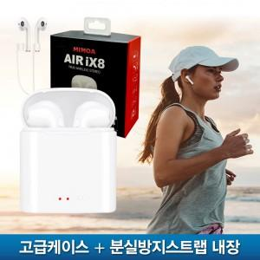 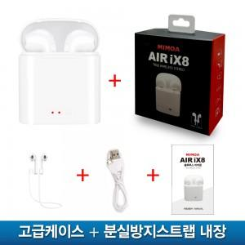

【상세/제작정보】 | -50개 이상 주문시 4도 UV컬러인쇄 무료 -50개 미만 주문시 기본 30,000원

【인쇄/포장옵션】 | 풀칼라 / 포장지포장

【공급단가】 | 수량 | 100~ | 500~ | 1,000~ | 3,000~
*VAT별도 | 단가 | 12,290원 | 11,830원 | 11,380원 | 10,920원

【상품 URL】 | https://www.synergygift.co.kr:443/src/goods_detail.php?gdno=10863

